Pràctica A
Informe pràctica F |  |  |  | Data: | 2025-05-07
Grup pràctiques: | 2.1. |  |  | Parella: | T18
Alumnes: | Sergio Castañeiras i Domènec Huerta Estradé

1. Descripció de les mostres
Les mostresanalitzades són dissolucions de Co(II) i Ni(II) de 1000ppm. La de cobalt és de color rosa i la de níquel blava, tot i així, en les concentracions analitzades completament transparents
A efectes pràctic, s'ha analitzat dissolucions en el rang de concentracions 0,2-0,5 ppm a través de complexs amb PAR(4-(2-piridilazo)resorcinol, que emet a la regió visible de l'espectre electromagentic

2. Instrumentació
Per a l'anàlisis de les mostres s'ha utilitzat un espectrofòtometre Jasco V-730 de doble feix, les mostres s'han col·locat en cubetesde quars i les dades obtingudes han estat procesades amb els programes Spectra Manager i Spectra Analysis. Des d'aquests s'han guardaten format .txt per acabar obtenint els resultats presentats amb Excel.

3. Patrons Co(II) | Les dades ens han estat proporcionades ja que després de realitzar les regresions amb les obtingudes per nosaltres no es seguia correctament la llei de Labert Beer. És a dir, les desviacions estàndard per a la constant de proporcionalitat obtinguda a cada longitud d'ona eren de l'ordre del 20%

concentració estoc | 1000 | mg/L
conc. dissoluc. Intermèdia | 1 | mg/L

Patró (mg/L Co2+) | ml dissoluc. Interm. Co2+ | ml enràs
0,3 | 10 | 25
0,4 | 15 | 25
0,5 | 20 | 25

4. Patrons Ni(II)

concentració estoc | 1000 | mg/L
conc. dissoluc. Intermèdia | 1 | mg/L

Patró (mg/L Ni2+) | ml dissoluc. Interm. Ni2+ | ml enràs
0,3 | 10 | 25
0,4 | 15 | 25
0,5 | 20 | 25

5. Mostres

conc. dissoluc. intermèdia Co2+ | 1 | mg/L
conc. dissoluc. intermèdia Ni2+ | 1 | mg/L

conc. Ni/Co (mg/L) | ml dissoluc. interm. Ni2+ | ml enràs | ml dissoluc. interm. Co2+ | ml enràs
0,2 / 0,4 | 10 | 50 | 20 | 50
0,4 / 0,4 | 20 | 50 | 20 | 50
0,4 / 0,2 | 20 | 50 | 10 | 50

6. Mesures absorbància

 | Patrons Co2+ (mg/L) |  |  | Patrons Ni2+ (mg/L) |  |  | Mostres Ni/Co (mg/L)
Longitud d'ona (nm) | 0,3 | 0,4 | 0,5 | 0,3 | 0,4 | 0,5 | 0,2 / 0,4 | 0,4 / 0,4 | 0,4 / 0,2
480 | 0.0809535 | 0.0991025 | 0.126627 | 0.101215 | 0.158284 | 0.227642 | 0.184298 | 0.272768 | 0.222974
485 | 0.089074 | 0.11087 | 0.143126 | 0.113828 | 0.174151 | 0.247608 | 0.204836 | 0.302884 | 0.245325
490 | 0.0965671 | 0.121933 | 0.15813 | 0.125742 | 0.189509 | 0.266495 | 0.223595 | 0.330733 | 0.266254
495 | 0.103397 | 0.131716 | 0.172053 | 0.135619 | 0.201878 | 0.281826 | 0.240283 | 0.354012 | 0.283598
500 | 0.109699 | 0.140821 | 0.184337 | 0.142324 | 0.209733 | 0.290624 | 0.253304 | 0.370971 | 0.29537
505 | 0.11546 | 0.149307 | 0.19592 | 0.146237 | 0.212471 | 0.293206 | 0.263584 | 0.382485 | 0.302356
510 | 0.120405 | 0.156871 | 0.205932 | 0.14774 | 0.212083 | 0.291246 | 0.271117 | 0.389229 | 0.305127
515 | 0.124223 | 0.162489 | 0.213637 | 0.148332 | 0.210402 | 0.287563 | 0.27612 | 0.392589 | 0.305818
520 | 0.126213 | 0.16588 | 0.218345 | 0.149345 | 0.209483 | 0.285 | 0.279159 | 0.394476 | 0.306021
525 | 0.126768 | 0.167188 | 0.220171 | 0.150826 | 0.20959 | 0.283885 | 0.28017 | 0.394721 | 0.306065
530 | 0.125761 | 0.166382 | 0.219125 | 0.15001 | 0.206915 | 0.279232 | 0.277649 | 0.390117 | 0.302216
535 | 0.12378 | 0.164272 | 0.216135 | 0.144155 | 0.197072 | 0.265195 | 0.270083 | 0.376455 | 0.290308
540 | 0.121135 | 0.160983 | 0.21157 | 0.133105 | 0.179909 | 0.241437 | 0.257577 | 0.35389 | 0.27023
545 | 0.117358 | 0.156241 | 0.205197 | 0.119768 | 0.159388 | 0.213056 | 0.242007 | 0.326104 | 0.245724
550 | 0.112216 | 0.149505 | 0.196172 | 0.107048 | 0.139749 | 0.185952 | 0.224755 | 0.297182 | 0.221124

7. Espectres:

Patrons Ni |  |  |  |  | Patrons Co |  |  |  |  |  |  | Mostres
Patrons de Níquel
Patrons de Cobalt
Patrons de Cobalt

Comentaris: L'absorbància molar per longitud d'ona permet diferenciar els dos compostos, en especial s'observa com el níqul absorbeix més a longituds d'ona baixes que el cobalt mentres
que aquest absorbeix més a longituds d'ona altes, si es pogues utilitzar únicament dues longituds d'ona, l'ideal seria fer-ho amb una a cada banda de l'espectre

8. Tractament de dades:

8.1 Mètode Gràfic:

8.1.a. Càlcul constant proporcionalitat: k=ε·b
 | Patrons Co2+ (mg/L) |  |  |  | Patrons Ni2+ (mg/L)
Longitud d'ona (nm) | 0,3 | 0,4 | 0,5 | promig | 0,3 | 0,4 | 0,5 | promig | std Co | std Ni | Q dreta | Q esquerra | Q tab N=3 95%
480 | 0.269845 | 0.24775625 | 0.253254 | 0.25695175 | 0.33738333333 | 0.39571 | 0.455284 | 0.39612577778 | 0.011499271083 | 0.058951433006 | 0.5052897637 | 0.4947102363 | 0.941
485 | 0.29691333333 | 0.277175 | 0.286252 | 0.28678011111 | 0.37942666667 | 0.4353775 | 0.495216 | 0.43667338889 | 0.0098797584335 | 0.057905543124 | 0.51678767186 | 0.48321232814 | 0.941
490 | 0.32189033333 | 0.3048325 | 0.31626 | 0.31432761111 | 0.41914 | 0.4737725 | 0.53299 | 0.47530083333 | 0.0086915484593 | 0.056940385291 | 0.52013614405 | 0.47986385595 | 0.941
495 | 0.34465666667 | 0.32929 | 0.344106 | 0.33935088889 | 0.45206333333 | 0.504695 | 0.563652 | 0.50680344444 | 0.0087173345909 | 0.055824204299 | 0.52834218529 | 0.47165781471 | 0.941
500 | 0.36566333333 | 0.3520525 | 0.368674 | 0.36212994444 | 0.47441333333 | 0.5243325 | 0.581248 | 0.52666461111 | 0.0088561951956 | 0.053455500719 | 0.53274374111 | 0.46725625889 | 0.941
505 | 0.38486666667 | 0.3732675 | 0.39184 | 0.38332472222 | 0.48745666667 | 0.5311775 | 0.586412 | 0.53501538889 | 0.0093817713447 | 0.049589177671 | 0.55817607944 | 0.44182392056 | 0.941
510 | 0.40135 | 0.3921775 | 0.411864 | 0.40179716667 | 0.49246666667 | 0.5302075 | 0.582492 | 0.53505538889 | 0.0098508648901 | 0.045208037786 | 0.58077541137 | 0.41922458863 | 0.941
515 | 0.41407666667 | 0.4062225 | 0.427274 | 0.41585772222 | 0.49444 | 0.526005 | 0.575126 | 0.531857 | 0.01063816395 | 0.040660079648 | 0.60879210768 | 0.39120789232 | 0.941
520 | 0.42071 | 0.4147 | 0.43669 | 0.42403333333 | 0.49781666667 | 0.5237075 | 0.57 | 0.53050805556 | 0.011365449104 | 0.036569031566 | 0.64131840222 | 0.35868159778 | 0.941
525 | 0.42256 | 0.41797 | 0.440342 | 0.42695733333 | 0.50275333333 | 0.523975 | 0.56777 | 0.53149944444 | 0.011816471611 | 0.033155009942 | 0.67359651371 | 0.32640348629 | 0.941
530 | 0.41920333333 | 0.415955 | 0.43825 | 0.42446944444 | 0.50003333333 | 0.5172875 | 0.558464 | 0.52526161111 | 0.012044322352 | 0.030020418681 | 0.70470700317 | 0.29529299683 | 0.941
535 | 0.4126 | 0.41068 | 0.43227 | 0.41851666667 | 0.48051666667 | 0.49268 | 0.53039 | 0.50119555556 | 0.01194936121 | 0.026004295016 | 0.75611549258 | 0.24388450742 | 0.941
540 | 0.40378333333 | 0.4024575 | 0.42314 | 0.40979361111 | 0.44368333333 | 0.4497725 | 0.482874 | 0.45877661111 | 0.011577306716 | 0.021089869633 | 0.8446271221 | 0.1553728779 | 0.941
545 | 0.39119333333 | 0.3906025 | 0.410394 | 0.39739661111 | 0.39922666667 | 0.39847 | 0.426112 | 0.40793622222 | 0.011259944913 | 0.015745231325 | 0.97262619685 | 0.02737380315 | 0.941 | <- El test q ens diu que cal descartar
550 | 0.37405333333 | 0.3737625 | 0.392344 | 0.38005327778 | 0.35682666667 | 0.3493725 | 0.371904 | 0.35936772222 | 0.010645070952 | 0.011478669155 | 0.66916687009 | 0.33083312991 | 0.941

Comentaris: Utilitzem el test Q per a veure si cal descartar algun a de les longituds d'ona però no ho fem realment perqué no s'ha d'utilitzar en aquest context! |  |  |  |  |  |  |  |  | Observem que el test Q diu a nivell teòric que caldria descartar els patrons de níquel a 545 nm, però reflexionant una mica realment no s'ha de fer! Per la manera en la qual estem aplicant el test, cada vegada que l'apliquem hi ha un 95% de probabilitats de que el resultat del test sigui correcte ja que aquest és el risc que estem considerant. Tot i així, si apliquem el test en la nostra mostra de 15 longituds d'ona, només hi haurà una probabilitat de 0,95^15= 0,463 Per tant del 46,3 percent de que cap dels testos s'equivoqui i, per tant, estarem descartant algun valor que realment no s'hauria de descartar. Això passa justament en aquest cas perqué tenim una sola mostra a la qual li estem aplicant el test Q moltes vegades, i justament això explica Dixon que no s'ha de fer al seu paper presentant el test Q (https://doi.org/10.1021/ac60052a025)
Per altra banda, les desviacions obtingudes són prou grans com per a representar una font d'error important en la resolució del problema, però no n'hi ha cap pitjor que la resta que es pugui descartar

8.1.b. Mostra Ni/Co 0,2/0,4 (mg/L) |  | la ordenada d'origen és la concentració de níquel!
 | k2/k1 | A/k1
Longitud d'ona (nm) | x | y | k1niquel | k2 cobalt | k2/k1 | A/k1
480 | 0.6486620271 | 0.4652512165 | 0.39612577778 | 0.25695175 | 0.6486620271 | 0.4652512165
485 | 0.65673823596 | 0.46908285509 | 0.43667338889 | 0.28678011111 | 0.65673823596 | 0.46908285509
490 | 0.66132350096 | 0.47042837782 | 0.47530083333 | 0.31432761111 | 0.66132350096 | 0.47042837782
495 | 0.6695907311 | 0.47411477296 | 0.50680344444 | 0.33935088889 | 0.6695907311 | 0.47411477296
500 | 0.68759118575 | 0.48095883919 | 0.52666461111 | 0.36212994444 | 0.68759118575 | 0.48095883919
505 | 0.71647419903 | 0.49266620264 | 0.53501538889 | 0.38332472222 | 0.71647419903 | 0.49266620264
510 | 0.75094499562 | 0.50670828783 | 0.53505538889 | 0.40179716667 | 0.75094499562 | 0.50670828783
515 | 0.78189761951 | 0.5191621056 | 0.531857 | 0.41585772222 | 0.78189761951 | 0.5191621056
520 | 0.79929669096 | 0.52621067122 | 0.53050805556 | 0.42403333333 | 0.79929669096 | 0.52621067122
525 | 0.8033072053 | 0.52713131298 | 0.53149944444 | 0.42695733333 | 0.8033072053 | 0.52713131298
530 | 0.80811054047 | 0.52859183715 | 0.52526161111 | 0.42446944444 | 0.80811054047 | 0.52859183715
535 | 0.83503666788 | 0.53887748406 | 0.50119555556 | 0.41851666667 | 0.83503666788 | 0.53887748406
540 | 0.89323126155 | 0.56144318119 | 0.45877661111 | 0.40979361111 | 0.89323126155 | 0.56144318119
545 | 0.97416358113 | 0.59324714702 | 0.40793622222 | 0.39739661111 | 0.97416358113 | 0.59324714702
550 | 1.0575609724 | 0.62541788286 | 0.35936772222 | 0.38005327778 | 1.0575609724 | 0.62541788286

Mètode gràfic
 |  |  |  |  | Regressió lineal y = ax +b
 |  |  |  | a | 0.3913042082 | 0.21225621156 | b
 |  |  |  | u_a | 0.0013471837359 | 0.0010664026992 | u_b
 |  |  |  | R^2 | 0.99984593604 | 0.00060893186956
 |  |  |  | F | 84367.537798 | 13
 |  |  |  |  | 0.031283316116 | 4.8203742829E-06

n | 15 | Hem utilitzat tots els punts doncs la resposta és lineal en tot l'interval!
Pendent | 0.391304208 | desv. estand. Pendent | 0.001347184
Ord. Origen | 0.212256212 | desv. estand. Ord. Origen | 0.001066403

Comentaris
Gràficament s'observa com tots els punts s'ajusten satisfactoriament a la recta traçada i s'obté un coeficient de correlació molt alt! Els resultats s'ajusten bé amb les concentracions preparades

8.1.c. Mostra Ni/Co 0,4/0,2 (mg/L) |  | la ordenada d'origen és la concentració de níquel!
 | k2/k1 | A/k1
Longitud d'ona (nm) | x | y | k1niquel | k2 cobalt | k2/k1 | A/k1
480 | 0.6486620271 | 0.56288687207 | 0.39612577778 | 0.25695175 | 0.6486620271 | 0.56288687207
485 | 0.65673823596 | 0.56180432846 | 0.43667338889 | 0.28678011111 | 0.65673823596 | 0.56180432846
490 | 0.66132350096 | 0.5601799562 | 0.47530083333 | 0.31432761111 | 0.66132350096 | 0.5601799562
495 | 0.6695907311 | 0.55958183219 | 0.50680344444 | 0.33935088889 | 0.6695907311 | 0.55958183219
500 | 0.68759118575 | 0.56083130282 | 0.52666461111 | 0.36212994444 | 0.68759118575 | 0.56083130282
505 | 0.71647419903 | 0.56513514616 | 0.53501538889 | 0.38332472222 | 0.71647419903 | 0.56513514616
510 | 0.75094499562 | 0.57027180052 | 0.53505538889 | 0.40179716667 | 0.75094499562 | 0.57027180052
515 | 0.78189761951 | 0.57500042305 | 0.531857 | 0.41585772222 | 0.78189761951 | 0.57500042305
520 | 0.79929669096 | 0.57684515211 | 0.53050805556 | 0.42403333333 | 0.79929669096 | 0.57684515211
525 | 0.8033072053 | 0.57585196598 | 0.53149944444 | 0.42695733333 | 0.8033072053 | 0.57585196598
530 | 0.80811054047 | 0.57536281656 | 0.52526161111 | 0.42446944444 | 0.80811054047 | 0.57536281656
535 | 0.83503666788 | 0.57923099433 | 0.50119555556 | 0.41851666667 | 0.83503666788 | 0.57923099433
540 | 0.89323126155 | 0.58902305273 | 0.45877661111 | 0.40979361111 | 0.89323126155 | 0.58902305273
545 | 0.97416358113 | 0.60235886547 | 0.40793622222 | 0.39739661111 | 0.97416358113 | 0.60235886547
550 | 1.0575609724 | 0.61531402607 | 0.35936772222 | 0.38005327778 | 1.0575609724 | 0.61531402607

Mètode gràfic

 |  |  |  |  | Regressió lineal y = ax +b
 |  |  |  | a | 0.14593892993 | 0.45964272457 | b
 |  |  |  | u_a | 0.0041518108505 | 0.0034648908036 | u_b
 |  |  |  | R^2 | 0.99276858411 | 0.0014406927137
 |  |  |  | F | 1235.5695476 | 9
 |  |  |  |  | 0.0025645425871 | 1.8680359458E-05

n | 11 | Excloem els 4 primers punts, on resulta aparent la no linealitat!
Pendent | 0.14593893 | desv. estand. Pendent | 0.459642725
Ord. Origen | 0.005759466 | desv. estand. Ord. Origen | 0.004559074

Comentaris
En aquest cas els resultats proveïts per el mètode gràfic no són tant bons com anteriorment, descartem per a la regresió els 4 primers punts, que no s'ajusten bé, tot obtenint un bon coeficient de correlació

8.1.d. Mostra Ni/Co 0,4/0,4 (mg/L) |  | la ordenada d'origen és la concentració de níquel!
 | k2/k1 | A/k1
Longitud d'ona (nm) | x | y | k1niquel | k2 cobalt | k2/k1 | A/k1
480 | 0.6486620271 | 0.6885893706 | 0.39612577778 | 0.25695175 | 0.6486620271 | 0.6885893706
485 | 0.65673823596 | 0.6936168031 | 0.43667338889 | 0.28678011111 | 0.65673823596 | 0.6936168031
490 | 0.66132350096 | 0.69583930178 | 0.47530083333 | 0.31432761111 | 0.66132350096 | 0.69583930178
495 | 0.6695907311 | 0.69851932516 | 0.50680344444 | 0.33935088889 | 0.6695907311 | 0.69851932516
500 | 0.68759118575 | 0.70437806561 | 0.52666461111 | 0.36212994444 | 0.68759118575 | 0.70437806561
505 | 0.71647419903 | 0.71490466993 | 0.53501538889 | 0.38332472222 | 0.71647419903 | 0.71490466993
510 | 0.75094499562 | 0.72745552719 | 0.53505538889 | 0.40179716667 | 0.75094499562 | 0.72745552719
515 | 0.78189761951 | 0.73814765999 | 0.531857 | 0.41585772222 | 0.78189761951 | 0.73814765999
520 | 0.79929669096 | 0.74358154578 | 0.53050805556 | 0.42403333333 | 0.79929669096 | 0.74358154578
525 | 0.8033072053 | 0.74265552697 | 0.53149944444 | 0.42695733333 | 0.8033072053 | 0.74265552697
530 | 0.80811054047 | 0.74270990255 | 0.52526161111 | 0.42446944444 | 0.80811054047 | 0.74270990255
535 | 0.83503666788 | 0.75111400296 | 0.50119555556 | 0.41851666667 | 0.83503666788 | 0.75111400296
540 | 0.89323126155 | 0.77137759735 | 0.45877661111 | 0.40979361111 | 0.89323126155 | 0.77137759735
545 | 0.97416358113 | 0.7993994704 | 0.40793622222 | 0.39739661111 | 0.97416358113 | 0.7993994704
550 | 1.0575609724 | 0.82695796429 | 0.35936772222 | 0.38005327778 | 1.0575609724 | 0.82695796429

Mètode Gràfic

 |  |  |  |  | 0.32724180751 | 0.48020814224
 |  |  |  |  | 0.0045051938372 | 0.0037598063248
 |  |  |  |  | 0.99829708994 | 0.0015633178314
 |  |  |  |  | 5276.070656 | 9
 |  |  |  |  | 0.012894519579 | 2.1995663777E-05

n | 15
Pendent | 0.327241808 | desv. estand. Pendent | 0.480208142
Ord. Origen | 0.004505194 | desv. estand. Ord. Origen | 0.003759806

Comentaris
Observem que en aquest cas els resultats obtinguts mitjançant el mètode gràfic no s'ajusten igualment tant bé a la composició real de la mostra mesurada. El coeficient de correlació

8.1.e. Resultats mètode gràfic:

conc. Ni/Co (mg/L) | conc. est. Ni/Co (mg/L)
0,2 / 0,4 | 0,212±0,001 / 0,391±0,001
0,4 / 0,4 | 0,480±0,004/0,327±0,004
0,4 / 0,2 | 0,460±0,005/ 0,146±0,006

Comentaris
Encara que els resultats obtinguts no disten molt de la realitat, els errors predits no són capaços d'explicar les diferències entre els resultats obtinguts i la realitat. Això és perqué aquestes desviacions no tenen en compte l'error associat als valors de la constant epsilon de la llei de Lambert-Beer, que té un error considerable.

8.2. Regressió Lineal Múltiple Clàssica (CLS)

8.2.a: Solver
els càlculs s'han de fer a la pestanya "Solver" (heu d'afegir una captura de pantalla dels paràmetres inicials del Solver abans d'executar-ho)

conc. Ni/Co (mg/L) | concentracións estimades Ni/Co (mg/L) | e
0,2 / 0,4 | 0,212/0,392 | 0
0,4 / 0,4 | 0,477/0,331 | 0
0,4 / 0,2 | 0,460/0,123 | 0.009

Comentaris
L'error és molt petit en tots tres casos i de fet val zero en els tres primers així que estem aconseguint un ajustament satisfactori de les dades. Ara bé, encara que en la primera dissolució els resultats són propers als experimentals, a la resta ja no és el cas. De fet la concentració de níquel sembla ser sempre més alta de l'esperat i la de cobalt inferior

8.2.b: càlcul matricial
els càlculs s'han de fer a la pestanya "Matricial"

conc. Ni/Co (mg/L) | concentracións estimades Ni/Co (mg/L)
0,2 / 0,4 | 0,212/0,392
0,4 / 0,4 | 0,477/0,331
0,4 / 0,2 | 0,472/0,131

Comentaris
S'obtenen resulats pràcticament idèntics que amb el solver. S'esperava que passes això ja que de fet aquest mètode consisteix en trobar el mínim dels quadrats de les desviacions, amb tendències idèntiques per tant.

9. Comparativa dels tres mètodes:
Un cop realtizats els càlculs amb els tres mètodes, observem que els valors obtinguts són tots molt similars entre ells. Podria ser esperable una diferència més gran entre els resultats obtinguts per el primer mètode que per la resta, però sembla que no és el cas. Assumint que les mescles estiguin ben preparades, podria ser que hi hagués alguna mena d'interferència entre els anàlits com ara que el PAR tingués més tendència a complexar-se amb el níquel. Encara que una hipòtesis més senzilla seria simplement que la dissolució de níquel no estava ben preparada i n'en tenia una mica més del compte.

Solver
 |  |  | 8.2.b. Mostra Ni/Co 0,2/0,4 (mg/L) |  |  |  |  |  |  | 8.2.c. Mostra Ni/Co 0,4/0,2 (mg/L) |  |  |  |  |  |  | 8.1.d. Mostra Ni/Co 0,4/0,4 (mg/L)
 | k mitjana |  | Absorbància |  |  |  |  |  |  | Absorbància |  |  |  |  |  |  | Absorbància
lambda (nm) | Níquel | Cobalt | Experimental | Calculada | Diferència | Diferència^2 | err. Rel | cNi | 0.21197824475 | Experimental | Calculada | Diferència | Diferència^2 | err. Rel | cNi | 0.46033056441 | Experimental | Calculada | Diferència | Diferència^2 | err. Rel | cNi | 0.47712715152
480 | 0.39612577778 | 0.25695175 | 0.184298 | 0.18463816091 | 0.00034016091359 | 1.1570944713E-07 | 0.18457113674 | cCo | 0.39177827682 | 0.222974 | 0.22280763855 | -0.0001663614534 | 2.7676133179E-08 | 0.074610247564 | cCo | 0.12337090722 | 0.272768 | 0.27399521755 | 0.0012272175483 | 1.5060629108E-06 | 0.44991258076 | cCo | 0.33077359292
485 | 0.43667338889 | 0.28678011111 | 0.204836 | 0.20491947626 | 8.3476262107E-05 | 6.9682863354E-09 | 0.040752730041 | e | 0.000000000 | 0.245325 | 0.24515289523 | -0.00017210477373 | 2.9620053141E-08 | 0.070153785277 | e | 0.0087584651731 | 0.302884 | 0.30320801791 | 0.00032401791421 | 1.0498760873E-07 | 0.10697756046 | e | 0
490 | 0.47530083333 | 0.31432761111 | 0.223595 | 0.22390016622 | 0.00030516621523 | 9.3126418917E-08 | 0.13648168127 | SS | 1.1328827344E-06 | 0.266254 | 0.2663328486 | 7.8848595978E-05 | 6.2171010878E-09 | 0.029614051236 | SS | 3.3076729005E-06 | 0.330733 | 0.330750206 | 1.7206003355E-05 | 2.9604655146E-10 | 0.0052023848104 | SS | 8.0627072369E-06
495 | 0.50680344444 | 0.33935088889 | 0.240283 | 0.24038161107 | 9.8611071692E-05 | 9.7241434603E-09 | 0.041039554064 |  |  | 0.283598 | 0.28392160783 | 0.00032360783041 | 1.047220279E-07 | 0.11410793814 |  |  | 0.354012 | 0.35405799661 | 4.599660536E-05 | 2.1156877047E-09 | 0.012992950906
500 | 0.52666461111 | 0.36212994444 | 0.253304 | 0.25351608545 | 0.00021208545346 | 4.4980239569E-08 | 0.083727636934 |  |  | 0.29537 | 0.29587458264 | 0.00050458264156 | 2.5460364216E-07 | 0.17083070101 |  |  | 0.370971 | 0.37106900853 | 9.8008532297E-05 | 9.605672403E-09 | 0.026419459283
505 | 0.53501538889 | 0.38332472222 | 0.263584 | 0.26358992218 | 5.9221844004E-06 | 3.5072268072E-11 | 0.0022467920664 |  |  | 0.302356 | 0.30233351985 | -2.248014788E-05 | 5.0535704869E-10 | 0.007434993147 |  |  | 0.382485 | 0.38206406414 | -0.0004209358569 | 1.7718699563E-07 | 0.11005290584
510 | 0.53505538889 | 0.40179716667 | 0.271117 | 0.27083550377 | -0.00028149623275 | 7.9240129052E-08 | 0.10382832237 |  |  | 0.305127 | 0.3046308953 | -0.00049610469558 | 2.4611986898E-07 | 0.16258957601 |  |  | 0.389229 | 0.38819334605 | -0.0010356539519 | 1.0725791081E-06 | 0.26607831171
515 | 0.531857 | 0.41585772222 | 0.27612 | 0.27566613513 | -0.00045386486878 | 2.0599331911E-07 | 0.16437232681 |  |  | 0.305818 | 0.30489324264 | -0.00092475736309 | 8.5517618059E-07 | 0.30238814036 |  |  | 0.392589 | 0.39131816835 | -0.0012708316523 | 1.6150130885E-06 | 0.32370536421
520 | 0.53050805556 | 0.42403333333 | 0.279159 | 0.27858321509 | -0.00057578491133 | 3.3152826412E-07 | 0.20625697589 |  |  | 0.306021 | 0.30528091484 | -0.00074008516069 | 5.4772604508E-07 | 0.2418412987 |  |  | 0.394476 | 0.39337882659 | -0.0010971734111 | 1.203789494E-06 | 0.27813438867
525 | 0.53149944444 | 0.42695733333 | 0.28017 | 0.27993892765 | -0.00023107235339 | 5.33944325E-08 | 0.082475765924 |  |  | 0.306065 | 0.30609801798 | 3.3017978801E-05 | 1.0901869241E-09 | 0.010787897604 |  |  | 0.394721 | 0.39481902713 | 9.8027131237E-05 | 9.6093184586E-09 | 0.024834536606
530 | 0.52526161111 | 0.42446944444 | 0.277649 | 0.27764194186 | -7.0581362296E-06 | 4.9817287036E-11 | 0.0025421075637 |  |  | 0.302216 | 0.30291961953 | 0.00070361953045 | 4.9508044363E-07 | 0.23282007917 |  |  | 0.390117 | 0.39101985953 | 0.0009028595347 | 8.1515533941E-07 | 0.23143301489
535 | 0.50119555556 | 0.41851666667 | 0.270083 | 0.27020829263 | 0.00012529262901 | 1.5698242884E-08 | 0.046390416653 |  |  | 0.290308 | 0.291106879 | 0.00079887899839 | 6.3820765407E-07 | 0.27518325309 |  |  | 0.376455 | 0.37756826931 | 0.0011132693058 | 1.2393685473E-06 | 0.2957244042
540 | 0.45877661111 | 0.40979361111 | 0.257577 | 0.25779889557 | 0.00022189556742 | 4.9237642842E-08 | 0.086147275348 |  |  | 0.27023 | 0.27050397108 | 0.00027397108276 | 7.506015419E-08 | 0.1013844069 |  |  | 0.35389 | 0.35444368275 | 0.00055368274538 | 3.0656458253E-07 | 0.15645617152
545 | 0.40793622222 | 0.39739661111 | 0.242007 | 0.24216496387 | 0.00015796387068 | 2.495258444E-08 | 0.065272438681 |  |  | 0.245724 | 0.24557115703 | -0.00015284296636 | 2.3360972365E-08 | 0.062201073708 |  |  | 0.326104 | 0.32608575258 | -1.8247418593E-05 | 3.329682853E-10 | 0.0055955825727
550 | 0.35936772222 | 0.38005327778 | 0.224755 | 0.22507475724 | 0.00031975724297 | 1.0224469443E-07 | 0.14226924561 |  |  | 0.221124 | 0.22107392925 | -5.0070751725E-05 | 2.5070801783E-09 | 0.022643743657 |  |  | 0.297182 | 0.29717568584 | -6.3141569057E-06 | 3.986857743E-11 | 0.0021246767657

 |  |  | Pre-solver: |  |  |  |  |  |  | Pre-solver: |  |  |  |  |  |  | Pre-solver
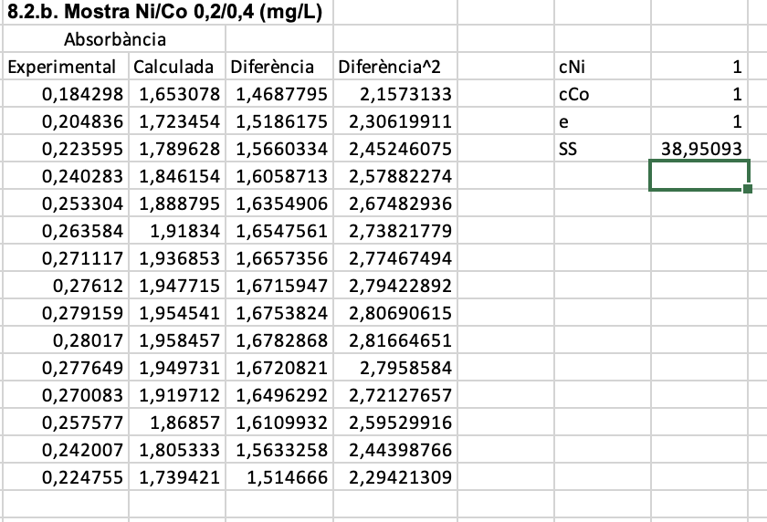
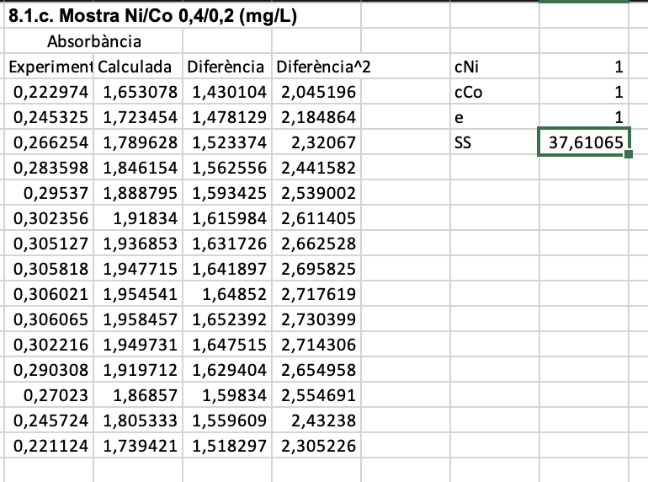
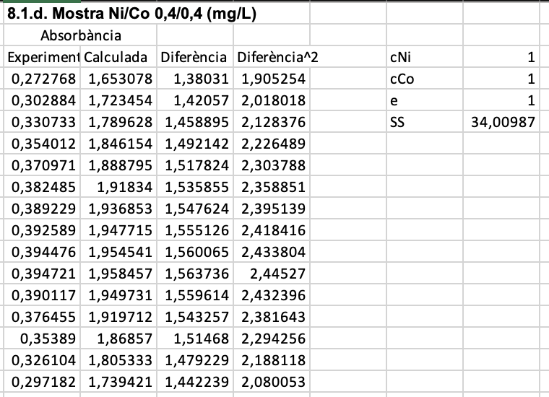

 | En tots els casos utilitzant el solver, observem que les diferències entre les absorbàncies calculades i experiemntals són totes del mateix ordrede magnitud, amb un error relatiu sempre inferior al 0,5%, així que no podem descartar cap dada.
 | El problema que té aquest mètode és que no brinda una estimació de l'error per als resultats obtinguts ja que l'únic que fa és trobar els mínims quadrats i per tant no considera eines estadístiques més potents.
 | Per altra banda però, té l'avantatge que si que permet fer fàcilment regresions amb tantes variables com es vulgui i de funcions no necessariament ni lineals ni polinòmiques

Matricial
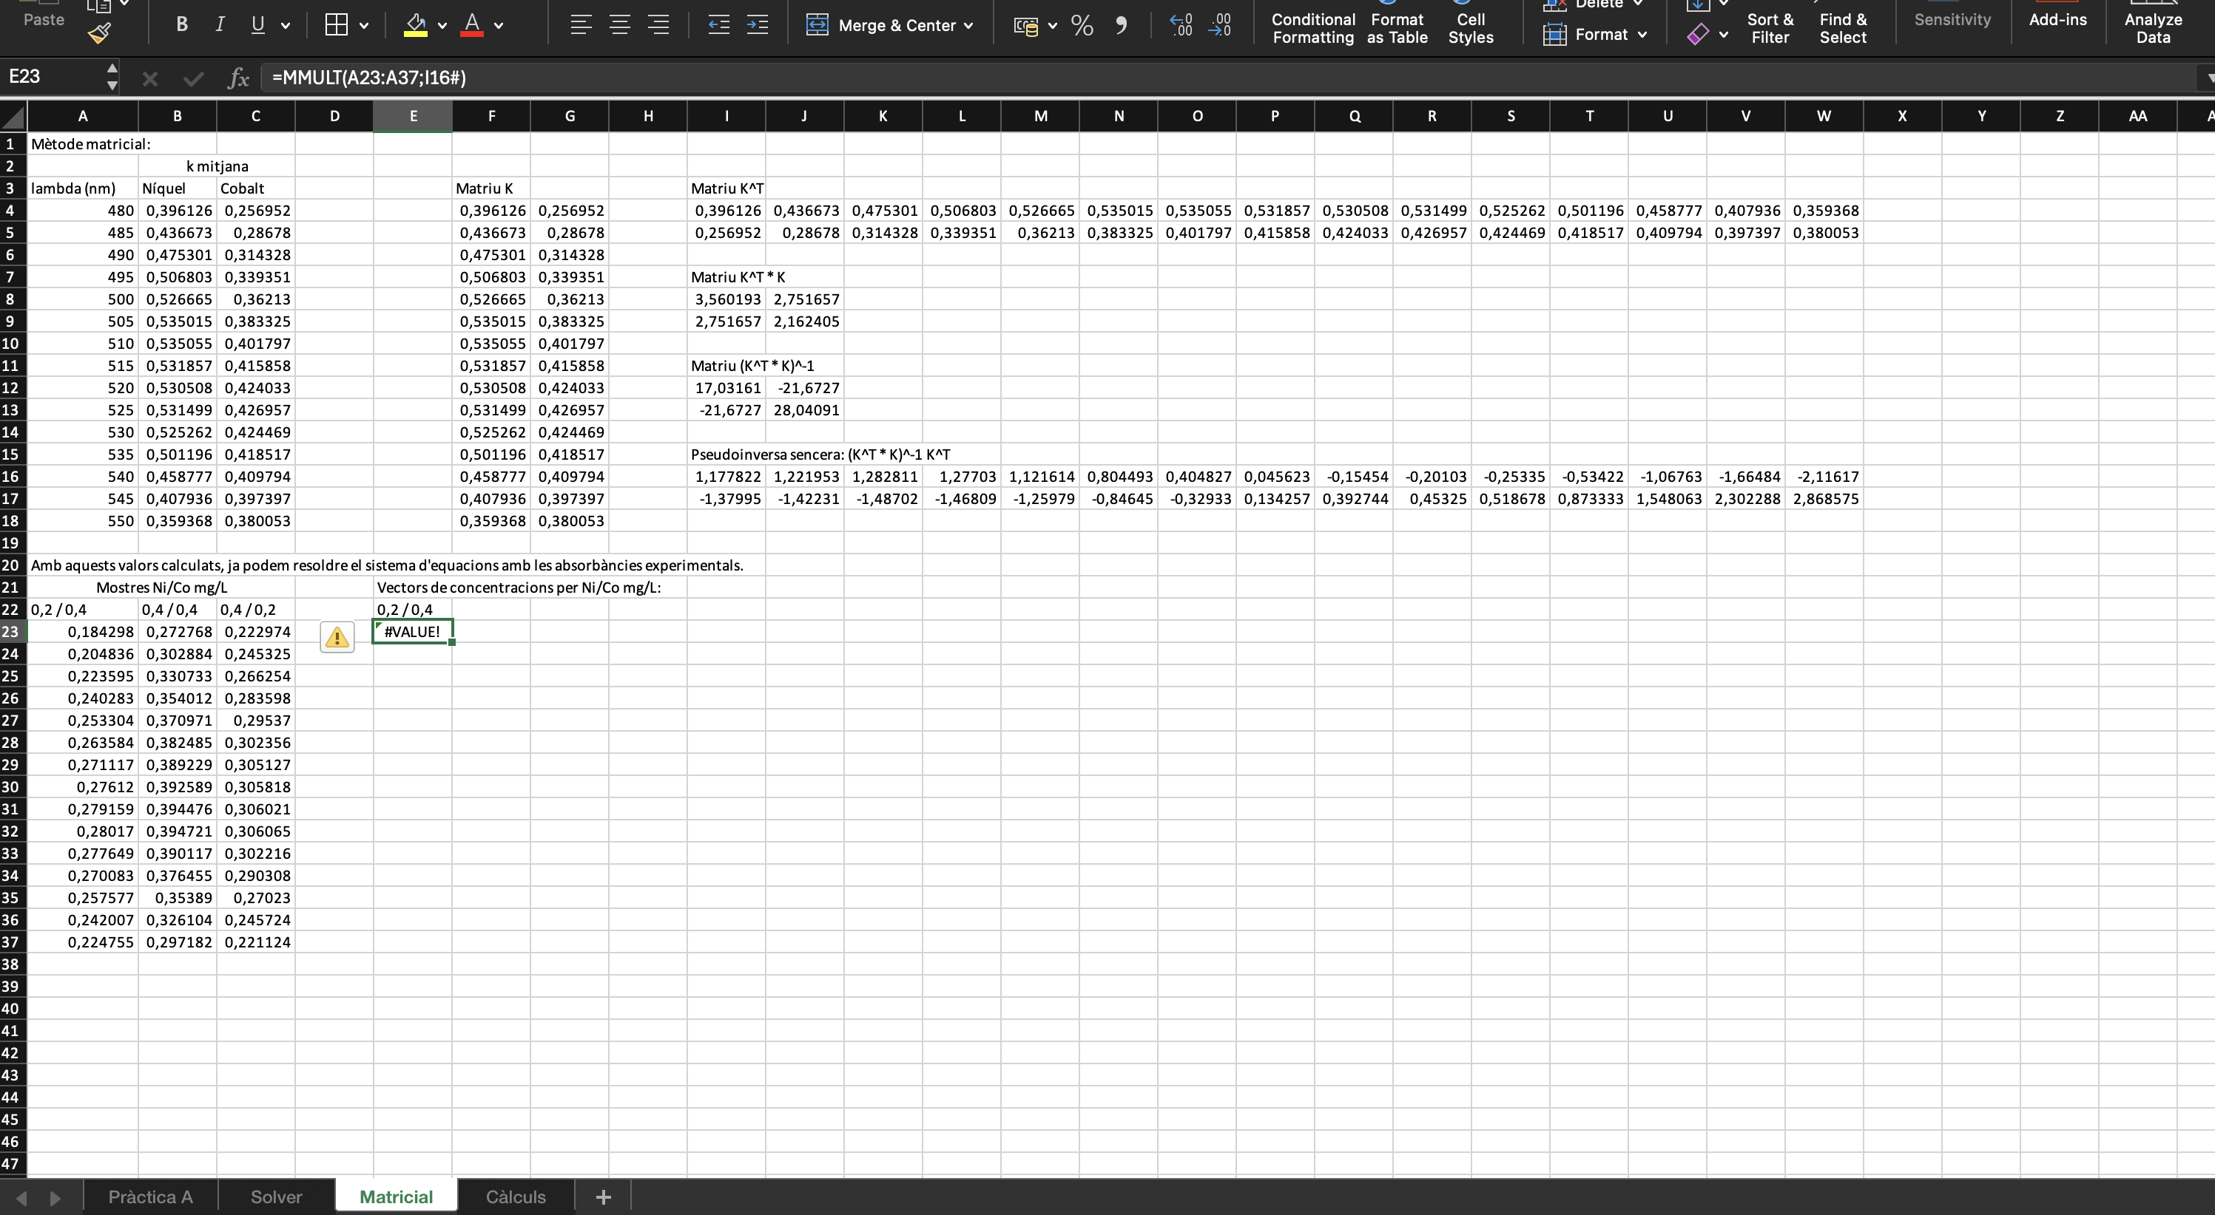
Mètode matricial:
 | k mitjana
lambda (nm) | Níquel | Cobalt |  | Matriu K |  |  | Matriu K^T
480 | 0.39612577778 | 0.25695175 |  | 0.39612577778 | 0.25695175 |  | 0.39612577778 | 0.43667338889 | 0.47530083333 | 0.50680344444 | 0.52666461111 | 0.53501538889 | 0.53505538889 | 0.531857 | 0.53050805556 | 0.53149944444 | 0.52526161111 | 0.50119555556 | 0.45877661111 | 0.40793622222 | 0.35936772222
485 | 0.43667338889 | 0.28678011111 |  | 0.43667338889 | 0.28678011111 |  | 0.25695175 | 0.28678011111 | 0.31432761111 | 0.33935088889 | 0.36212994444 | 0.38332472222 | 0.40179716667 | 0.41585772222 | 0.42403333333 | 0.42695733333 | 0.42446944444 | 0.41851666667 | 0.40979361111 | 0.39739661111 | 0.38005327778
490 | 0.47530083333 | 0.31432761111 |  | 0.47530083333 | 0.31432761111
495 | 0.50680344444 | 0.33935088889 |  | 0.50680344444 | 0.33935088889 |  | Matriu K^T * K
500 | 0.52666461111 | 0.36212994444 |  | 0.52666461111 | 0.36212994444 |  | 3.560193412 | 2.7516570205
505 | 0.53501538889 | 0.38332472222 |  | 0.53501538889 | 0.38332472222 |  | 2.7516570205 | 2.1624051604
510 | 0.53505538889 | 0.40179716667 |  | 0.53505538889 | 0.40179716667
515 | 0.531857 | 0.41585772222 |  | 0.531857 | 0.41585772222 |  | Matriu (K^T * K)^-1
520 | 0.53050805556 | 0.42403333333 |  | 0.53050805556 | 0.42403333333 |  | 17.031606928 | -21.672691886
525 | 0.53149944444 | 0.42695733333 |  | 0.53149944444 | 0.42695733333 |  | -21.672691886 | 28.040912911
530 | 0.52526161111 | 0.42446944444 |  | 0.52526161111 | 0.42446944444
535 | 0.50119555556 | 0.41851666667 |  | 0.50119555556 | 0.41851666667 |  | Pseudoinversa sencera: (K^T * K)^-1 K^T
540 | 0.45877661111 | 0.40979361111 |  | 0.45877661111 | 0.40979361111 |  | 1.177822434 | 1.2219525285 | 1.2828114992 | 1.2770297996 | 1.1216139309 | 0.80449320717 | 0.40482687461 | 0.045623083951 | -0.15453910819 | -0.20102511339 | -0.25334618948 | -0.53421706937 | -1.0676277621 | -1.6648449204 | -2.1161678019
545 | 0.40793622222 | 0.39739661111 |  | 0.40793622222 | 0.39739661111 |  | -1.3799502859 | -1.422311692 | -1.4870153454 | -1.4680861767 | -1.2597856094 | -0.84644852533 | -0.32933122709 | 0.13425728364 | 0.39274414012 | 0.45324970354 | 0.51867766774 | 0.87333255147 | 1.5480628234 | 2.3022877098 | 2.8685749461
550 | 0.35936772222 | 0.38005327778 |  | 0.35936772222 | 0.38005327778

Amb aquests valors calculats, ja podem resoldre el sistema d'equacions amb les absorbàncies experimentals.
Mostres Ni/Co mg/L |  |  |  | Vectors de concentracions per Ni/Co mg/L:
0,2 / 0,4 | 0,4 / 0,4 | 0,4 / 0,2 |  | 0,2 / 0,4 | 0,4 / 0,4 | 0,4 / 0,2
0.184298 | 0.272768 | 0.222974 | c_Níquel | 0.21195647303 | 0.477131913 | 0.47212188127
0.204836 | 0.302884 | 0.245325 | c_Cobalt | 0.39180606604 | 0.33076669161 | 0.1312181104
0.223595 | 0.330733 | 0.266254
0.240283 | 0.354012 | 0.283598 |  | Calculats com Pseudoinversa*A
0.253304 | 0.370971 | 0.29537
0.263584 | 0.382485 | 0.302356
0.271117 | 0.389229 | 0.305127
0.27612 | 0.392589 | 0.305818
0.279159 | 0.394476 | 0.306021
0.28017 | 0.394721 | 0.306065
0.277649 | 0.390117 | 0.302216
0.270083 | 0.376455 | 0.290308
0.257577 | 0.35389 | 0.27023
0.242007 | 0.326104 | 0.245724
0.224755 | 0.297182 | 0.221124

El problema d'aquest mètode és que no és possible veure si cal descartar algun valor, en quant a la resta, funciona bé!

